Sheet1
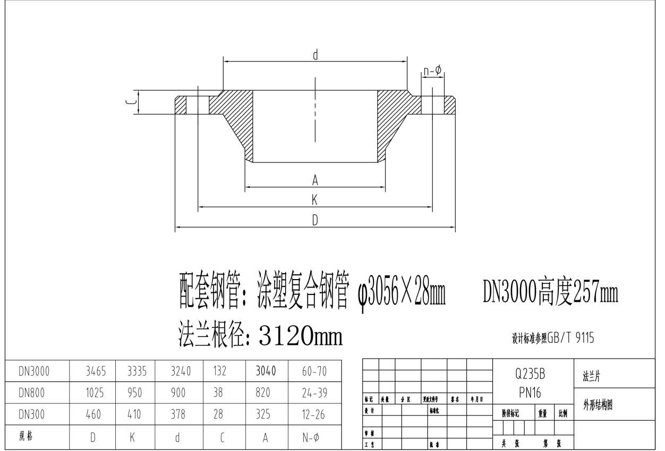
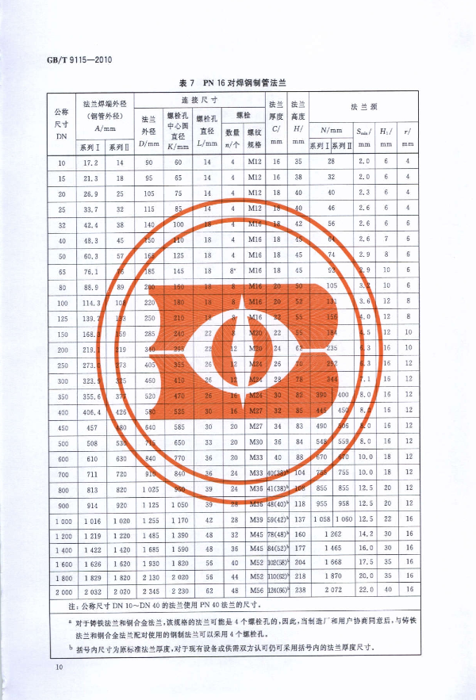
请报含税价格
序号 | 标准及规格 | 单位 | 数量 | 单价 | 总价
 | DN300突面对焊钢制法兰，PNl.6MPa | 片 | 18
 | DN800突面对焊钢制法兰，PNl.6MPa | 片 | 18
 | 突面对焊钢制减径法兰DN800/DN300，PN1.0MPa | 片 | 18
 | DN3000突面对焊钢制法兰，PNl.6MPa | 片 | 18
 | DN3000突面对焊钢制法兰，PNl.6MPa | 片 | 50
 | DN300突面对焊钢制法兰，PNl.6MPa | 片 | 50
 | DN800突面对焊钢制法兰，PNl.6MPa | 片 | 50
 | 突面对焊钢制减径法兰DN800/DN300，PN1.0MPa | 片 | 50
 | DN800突面对焊钢制法兰，PNl.6MPa | 片 | 52
 | DN800突面对焊钢制法兰，PNl.0MPa | 片 | 6
 | DN1000突面对焊钢制法兰，PNl.0MPa | 片 | 2
 | DN1000突面对焊钢制法兰，PNl.0MPa | 片 | 2
 | DN100突面对焊钢制法兰，PNl.0MPa | 片 | 2
 | DN150突面对焊钢制法兰，PN1.0MPa | 片 | 6
 | DN150突面对焊钢制法兰，PN1.0MPa | 片 | 8
 | DN1000突面对焊钢制法兰，PNl.0MPa | 片 | 6

